Evolución del Monto
$$C_{0}$$
$$i C_{0}$$
$$C_{0}(1+i)$$
$$C_{0 }\left(1+i\right)$$
$$i C_{0 }\left(1+i\right)$$
$C_{0 }\left(1+i\right)\left(1+i\right)=$ $C_{0}{(1+i)}^{2}$
$$C_{0 }\left(1+i\right)(1+i)(1+i$$
 |  |  | Período | Capital al inicio | Intereses | Monto al final del período
 |  |  | 1 |  |  |  | Interés Simple
 |  |  | 2
$$C_{0 }\left(1+i\right)(1+i)$$
$${i C}_{0 }\left(1+i\right)(1+i)$$
$$C_{0 }\left(1+i\right)\left(1+i\right)\left(1+i\right)= C_{0}{(1+i)}^{3}$$
 | Interés Compuesto |  | 3
 |  |  | … | … | … | …
$$C_{0}{(1+i)}^{n−1}$$
$$iC_{0}{(1+i)}^{n−1}$$
$$C_{0}{\left(1+i\right)}^{n−1}\left(1+i\right)=C_{0}{(1+i)}^{n}$$
 |  |  | n

 |  |  | Interés Simple: |  | m: períodos por año
 | Siendo: |  | N = 1/m |  | N : número de años
 |  |  | Monto = Co (1+TNA x N)

$$n=mN$$
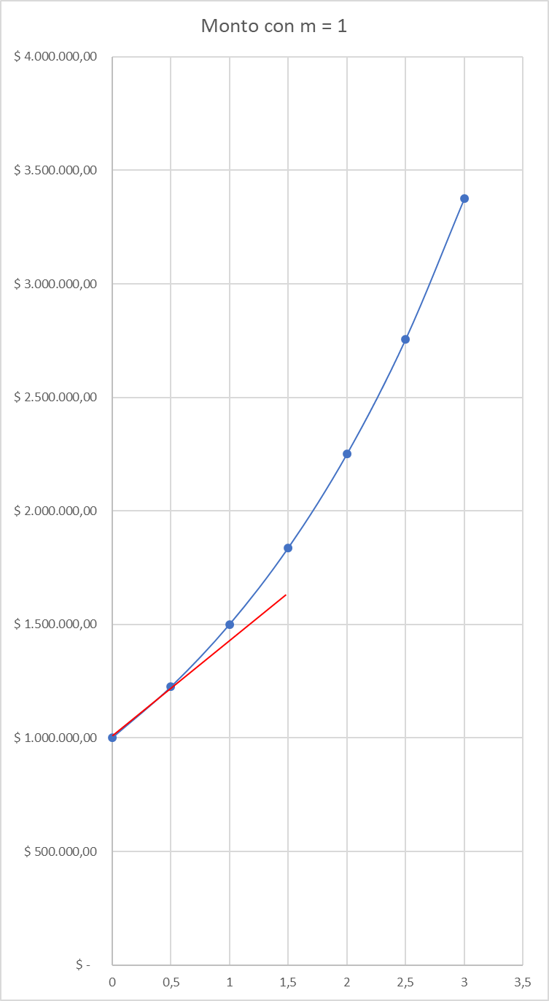
 |  |  | mN = 1 (al ser N = 1/m)
 | Entonces:

 | Ejemplo:

$C_{0}$ =
 |  | $ 1,000,000.00

$$TNA=$$
 |  | 0.5

 |  | TNA = 50% |  | Co (1+TNA x N)
 | Años |  | Monto
 | N | m = 1 | m = 2 | Interés simple (m = 1/N)
 | 0 | $ 100,000.00 | $ 100,000.00
 | 0.5 | $ 122,474.49 | $ 125,000.00
 | 1 | $ 150,000.00 | $ 156,250.00 | $ 150,000.00
 | 1.5 | $ 183,711.73 | $ 195,312.50
 | 2 | $ 225,000.00 | $ 244,140.63 | $ 200,000.00
 | 2.5 | $ 275,567.60 | $ 305,175.78
 | 3 | $ 337,500.00 | $ 381,469.73 | $ 250,000.00

 | En N = 2, intereses totales: |  | $ 125,000.00
 | Intereses sobre el capital: |  | $ 100,000.00
 | Intereses sobre intereses: |  | $ 25,000.00

TNA = | 0.44948974278 |  |  |  |  |  |  | Años
(m =2 )

TNA | = | TES |  |  |  |  |  | Años
m

 | Fórmula general del Monto y sus casos particulares
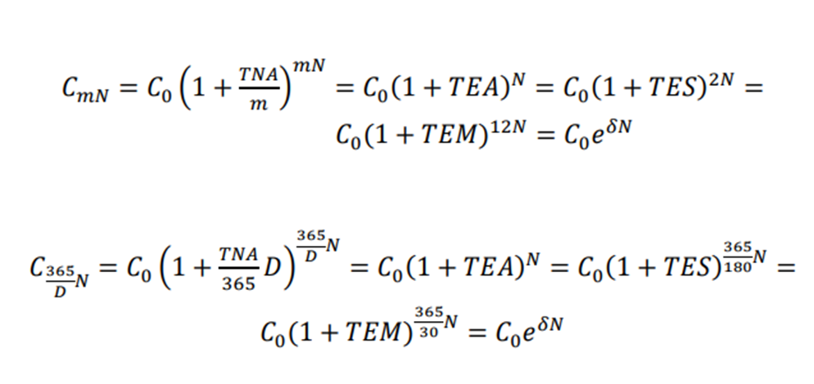

 | 1)

 |  | El 30/8/2022 se recibe un préstamo de 1.000.000 de pesos, a cancelar a través de 3 cuotas mensuales,
 |  | la primera el 30/9/2022

 |  | La TNA (365 días) sería del 45%

 |  | Calcular el importe de las cuotas, suponiendo que las tres sean iguales

 |  | a) Interés Simple | m = 1/N

 |  |  |  |  |  |  |  |  |  |  |  |  | $ 358,289.31

 |  |  |  |  |  |  | $ 357,707.70 | > | $ 354,217.48

 |  | b) Capitalizaciones mensuales (cada 30 días)

 |  | c) Capitalizaciones anuales (cada 365 dìas)

 |  |  |  |  |  |  |  |  |  | 3.70% | > | 3.10%

 |  |  |  |  |  |  |  |  |  |  |  | -$ 354,217.48

